Hallhyror 2122
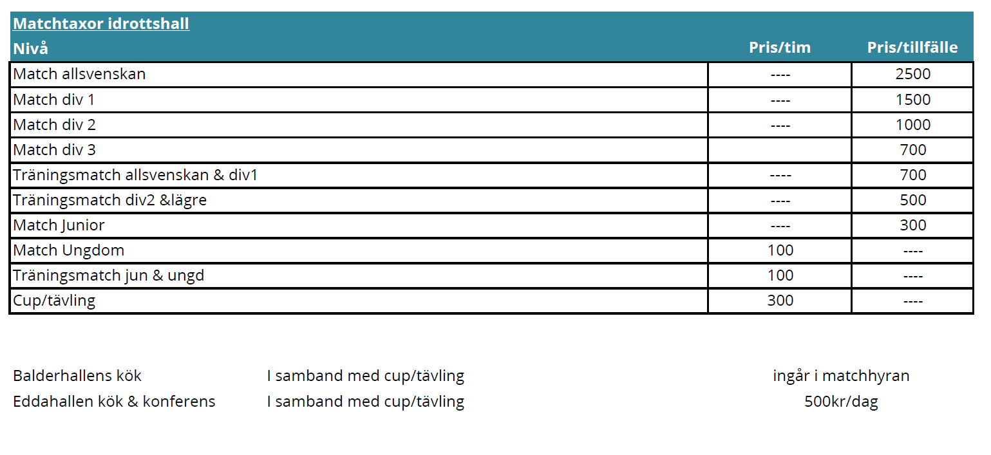
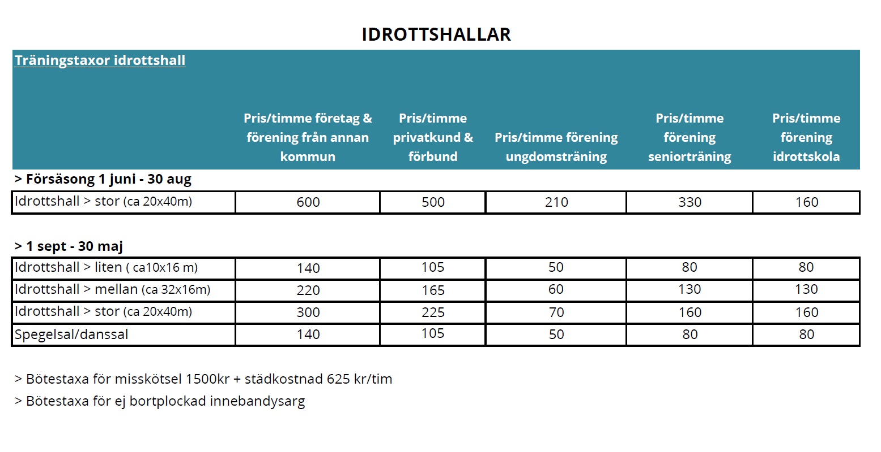

Hall | Storlekar | Kr/tim för träning
Balder A | 40*20 | 70
Balder B | 40*20 | 70
Eddahallen A | 40*20 | 70
Eddahallen B | 21*12 | 60
Lejonström | 43/22 | 70
Moröbacke A | 20*40 | 70
Norrhammar | 33,5*16 | 60

